1.Terminarz Dostaw
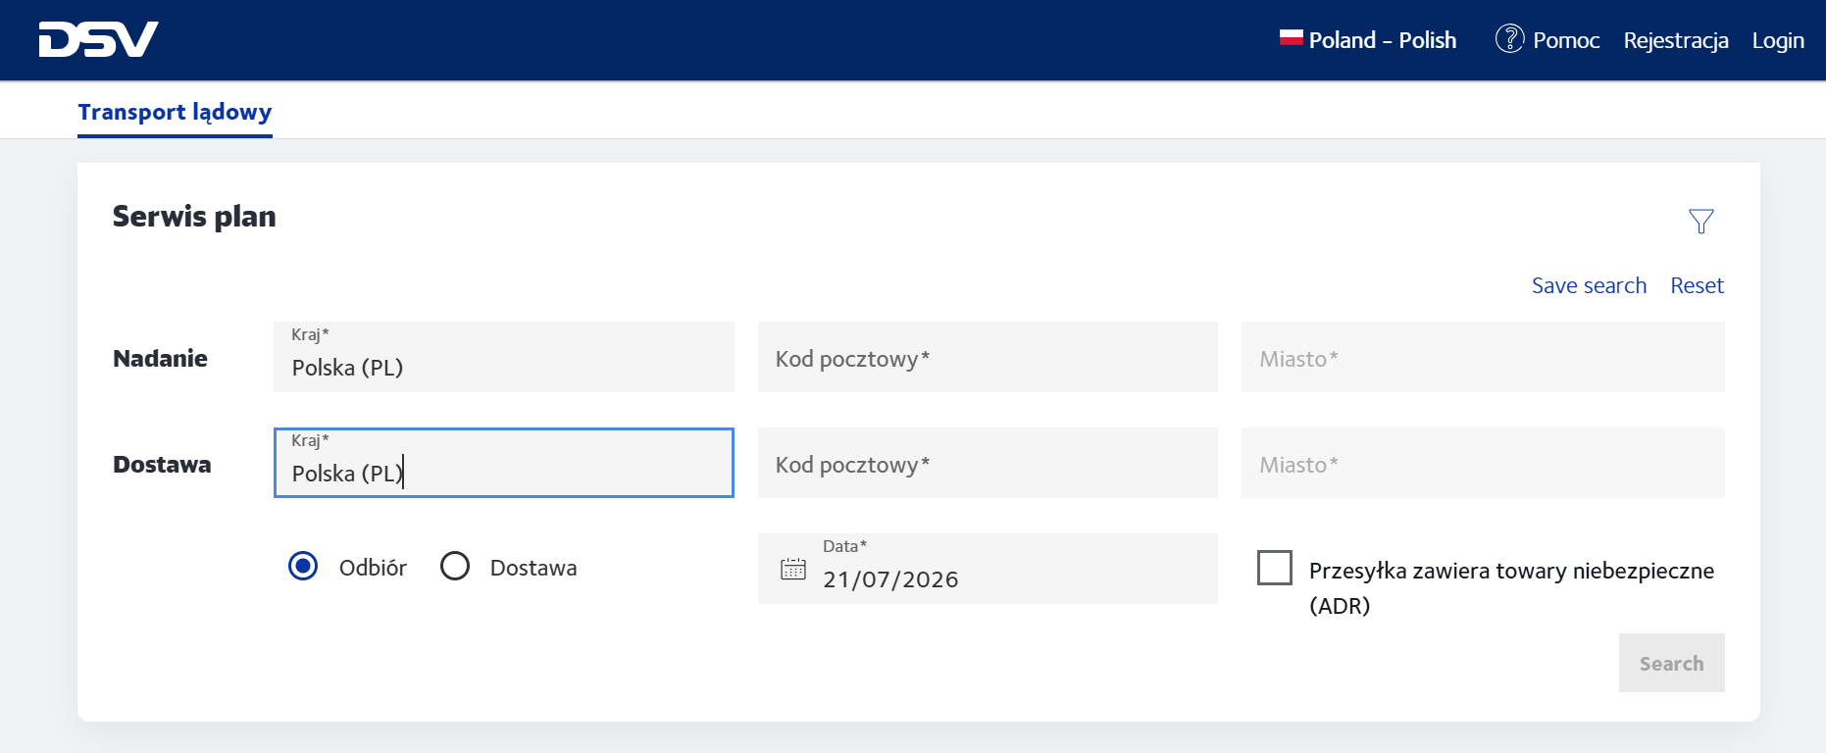
Terminarz Dostaw - strona 1

TERMINARZ DOSTAW/SERWIS PLAN
DLA PRZESYŁEK NADAWANYCH W RELACJI PL-PL, PL-EU
Dla produktów i usług dodatkowych : DSV System, DSV System Priority, DSV System home, DSV LTL, DSV FTL , Fix Day pre 10 i 12, Priority pre 10 i 12. przewidywany czas dostawy przesyłki jest prezentowany w Serwis Planie , który jest dostępny pod adresem :
https://www.dsv.com/mydsv/scheduling/land-transport?language_region=pl-PL_PL

OBOWIĄZUJE OD 1 września 2026

